Criterios
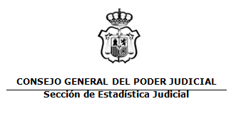

ACTIVIDAD POR JURISDICCIÓN
Fecha Informe: 14 abr. 2023
Año: | 2022 | Trimestre desde | 1
 |  | Trimestre hasta | 4

Tribunales de Justicia | CASTILLA Y LEON
Provincias | SEGOVIA
Resumenes por Partidos Judiciales | SANTA MARIA LA REAL DE NIEVA

Excluir Jurisdicción Voluntaria: | NO | Agrupada: | NO
Excluir Diligencias Indeterminadas: | SI

